静态法
下落时间 | 测量数据 | 给定常数
 |  | 油密度ρ | 981 | kg/m3
 | 下落距离l/m | 空气密度σ | 1.293 | kg/m3
 | 平均下落时间tg | 重力加速度g | 9.794 | m/s2
 | 平衡电压U/V | 空气粘度η | 1.83E-05 | Pa*s
 |  | 修正系数b | 8.22E-03 | N/m
 |  | 空气压强p | 101325 | Pa
 |  | 油滴半径r |  | m
 |  | 极板间距d | 5.00E-03 | m
 |  | 元电荷e | 1.60E-19 | C
 | 计算结果
 | 下落速率（m/s）
 | 油滴半径r
 | 油滴带电量q
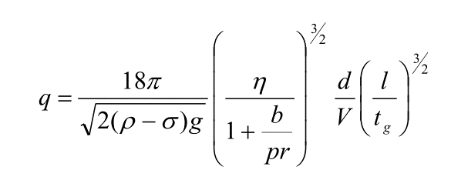
 | 电子个数n
 | 计算得到的元电荷
 | 相对误差%

